상품제안서
에코종합북세트(주문제작형) | 상품코드: F24403

 |  |  |  |  |  |  | 02-412-0044 | www.easy1.co.kr
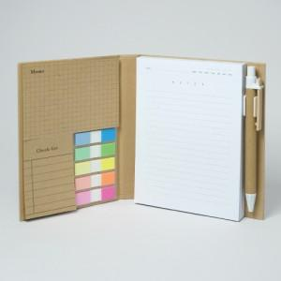 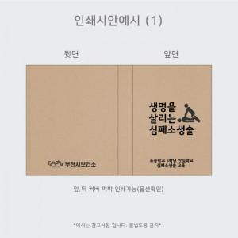 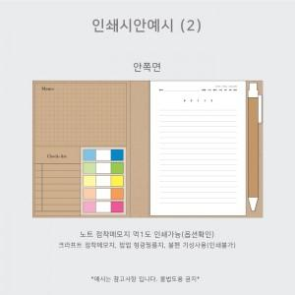

【상세/제작정보】 | <p><b><span style="font-size: 12pt;">* 커버-박인쇄(앞면) / 먹1도인쇄 500개미만- 95000원 별도</span></b></p><p><b><span style="font-size: 12pt;">*&nbsp;</span><span style="font-size: 12pt;">노트내지-먹1도인쇄 500개 미만- 5만원 별도</span></b></p><p><b><span style="font-size: 12pt;">* 볼펜인쇄- 4만원 별도</span></b></p><p><b><span style="font-size: 12pt;">* 배송비- 한박스 80개 / 6000원 별도</span></b></p>

【인쇄/포장옵션】 | 불박 / OPP(비닐)

【공급단가】 | 수량 | 200~ | 500~ | 1,000~ | 3,000~ | 5,000~
*VAT별도 | 단가 | 4,350원 | 3,790원 | 3,530원 | 3,330원 | 3,330원

【상품 URL】 | http://www.easy1.co.kr/src/goods_detail.php?gdno=24403

